Tableau parking existant + proj
Bilan général de la SDP et du nombre de places de stationnement sur l'ensemble du Parc Technologique de la Pompignane

TABLEAU DE STATIONNEMENTS EXISTANT | Bâtiments / places de stationnement | Repérage parking | SHON | SDP (m²) | Fonctions | Commentaires | Nbre de places de stationnement exigibles selon le PLU de Montpellier | Nbre de places de stationnement préservées, supprimées ou réalisées
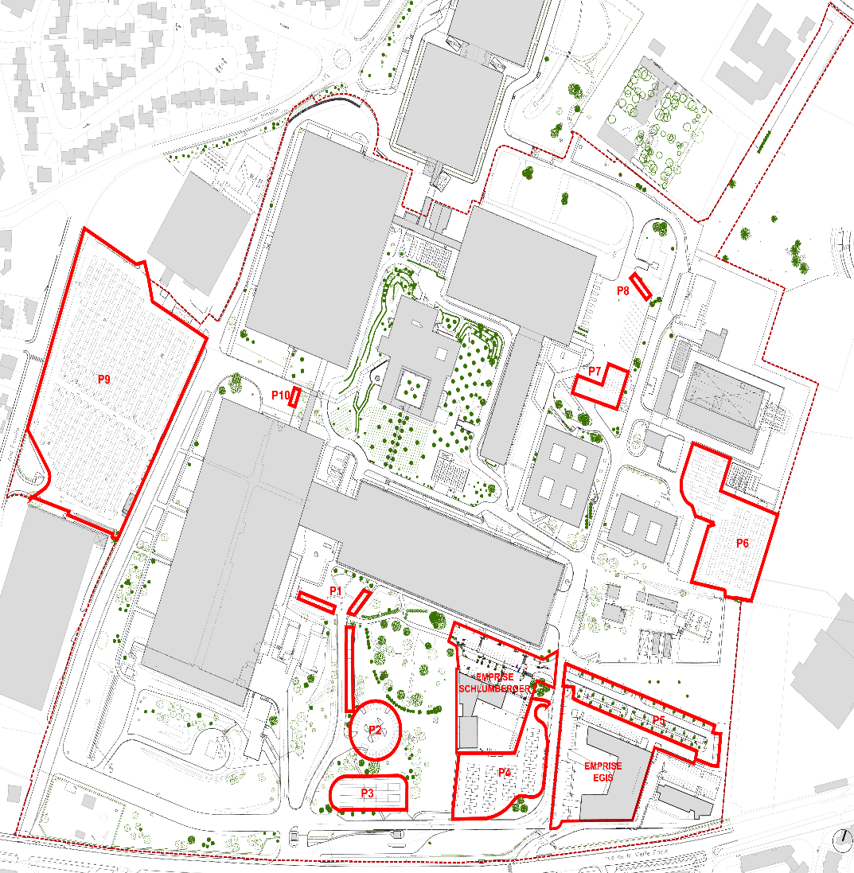 | B1 |  |  | 0 |  | Bâtiment en cours de démolition | 0
 | B2 |  | 21,032 | 18,929 | Bureaux | Occupé par IBM | 526
 | B3 |  | 180 | 162 | Bâtiment technique - Industrie | Centre technique du site | 3
 | B4 |  | 13,025 | 11,723 | Industrie | Hébergement de serveurs informatiques | 217
 | B6 |  | 15,716 | 14,144 | Industrie | Bâtiment dédié à la logistique | 262
 | T4 |  | 4,626 | 4,163 | Bureaux |  | 116
 | T5 |  | 1,575 | 1,418 | Bureaux |  | 40
 | RIE Existant |  |  | 5,873 | Restaurant Interentreprise (RIE) | RIE et locaux sociaux IBM n'engendrant pas de voitures en plus sur le site | 0 |  | Nota: aucune place de stationnement n'était prévue pour le RIE existant. Les utilisateurs étant des usagers des bureaux du parc de la Pompignane bénéficiant déjà des stationnements dédiées aux bureaux.
 | Central technique |  | 2,359 | 2,123 | Centre technique - Industrie |  | 40
 | Mas Victor |  |  | 0 | Bâtiments désaffectés | Bâtiments voués à la démolition | 0
 | STEP |  |  | 0 | Station d'épuration | Désaffectée et démolie | 0
 | Hôtel B&B |  |  | 2,128 | Hôtellerie | 91 chambres + gardien | 47 | 48
 | Bureaux Egis |  |  | 6,335 | Bureaux | 85 places en infrastructure et 73 places extérieures | 158 | 158
 | Bureaux Schlumberger |  |  | 3,485 | Bureaux | 73 places en infrastructure et 61 places extérieures | 87 | 134
 | Stationnements extérieurs
 | - parking direction 1 | P1 |  |  |  | Préservé |  | 40
 | - Accès B4 | P10 |  |  |  | Préservé |  | 4
 | - parking direction 2 | P2 |  |  |  | Préservé |  | 40
 | - parking visiteurs et location | P3 |  |  |  | Préservé |  | 60
 | - parking B2 | P4 |  |  |  | 199 places à l'origine - 73 places pour réaliser SLB |  | 114
 | - parking est | P5 |  |  |  | 608 places avant travaux Hôtel B&B : 86 places supprimées Egis : 256 places supprimées |  | 106
 | - parking T5 | P6 |  |  |  | Préservé |  | 156
 | - B6 sud | P7 |  |  |  | Préservé |  | 34
 | - B6 Nord | P8 |  |  |  | Préservé |  | 9
 | - parking ouest | P9 |  |  |  | Préservé |  | 724
 | TOTAL EXISTANT |  |  | 70,483 |  |  | 1,496 | 1,627

PROJET | Bâtiment de Services, permis déposé |  |  | 1,144 | RIE, Fitness, Auditorium, Salles de réunions, co-working | RIE transformé en bâtiment de services et création de 1.144m² de bureaux complémentaires | 29 | 10 | La création de surface de plancher de bureaux en lieu et place des services de restauration engendre 29 places nécessaires PLU: 1 place pour 40 m²
 | Surface supprimé par démolition ou changement de destination. |  |  | -582 | Suppression de surface dédiée à la restauration et transformée en bureaux. | Suppression de 582 m² de commerce |  |  | N'entraîne pas de suppression de stationnement car aucune place n'était prévue pour le RIE existant.
TOTAL | Surface nouvellement créée par la réhabilitation et l'extension du RIE |  |  | 562

BILAN du parc de la Pompignane, |  |  |  | 71,045 |  |  | 1,525 | 1,637 | Sur le site d'intervention du RIE nous créons 10 places sur les 29 nécessaires au dépôt du permis de construire. Les 19 places de stationnements nécessaires sont intégérées dans les parkings existants sur le site du campus.

